Hinweis_Alg_Revision
 |  | Arbeitslosengeld
 |  | Stand: 30.03.2020
Methodische Hinweise - Revision der Statistik über Arbeitslosengeld
Die Statistik über Arbeitslosengeld nach dem SGB III wurde im März 2020 revidiert. Wesentliche Neuerung ist die differenzierte Darstellung von Personengruppen. Dadurch wird zukünftig präzise über Anspruchsberechtigte insgesamt sowie in Sperrzeit und Leistungsbeziehenden von Arbeitslosengeld bei Arbeitslosigkeit und bei Weiterbildung berichtet. Ziel der Revision der Arbeitslosengeldstatistik ist, eine umfassende und stringente Abbildung der statistischen Größen mit einem möglichst einfachen Darstellungssystem einzuführen.
Schematische Darstellung der Berichtssystematik
Empfänger von
Arbeitslosengeld
Altes
Messkonzept
Neues
Messkonzept
Sperrzeit
Sperrzeit
Leistungsbsbezug
Leistungsbezug
Anspruchsberechtigung
(Mitte
Sperrzeit)
In der Abbildung werden die Personengruppen der bisherigen und zukünftigen Berichtssystematik schematisch gegenübergestellt. In der Arbeitslosengeldstatistik wird zukünftig von Anspruchsberechtigten gesprochen, die sich gemäß der neuen Systematik in Leistungsbeziehende und Anspruchsberechtigte in Sperrzeiten unterteilen. Anspruchsberechtigt ist, wer Arbeitslosengeld bei Arbeitslosigkeit oder bei Weiterbildung als leistungsbeziehende Person tatsächlich bezieht oder dessen Leistungsbezug aufgrund des Eintritts einer Sperrzeit, Ruhenszeiten mit Minderung der Anspruchsdauer oder Versagens- und Entziehenszeiten mit Minderungswirkung ruht.
Quantitative Veränderungen
Baden-Württemberg
Jahresdurchschnitt 2019

Altes Messkonzept |  | Nebenstehend sind die Veränderungen infolge der Revision anhand des Bestandes 2019 dargestellt. Insgesamt ergeben sich keine gravierenden Veränderungen in der Berichterstattung. Im Fokus der Berichterstattung stehen die Leistungsbeziehenden von Arbeitslosengeld bei Arbeitslosigkeit. Daneben werden Anspruchs-berechtigte und Anspruchsberechtigte in Sperrzeit als Eckwerte in die Berichterstattung aufgenommen.
Empfänger von Arbeitslosengeld | 95,656
bei Arbeitslosigkeit | 88,412
bei Weiterbildung | 7,243

Neues Messkonzept
Anspruchsberechtigte (AB) | 98,336
Leistungsbeziehende (LB) | 94,904
Alg-A Leistungsbeziehende | 87,664
Alg-W Leistungsbeziehende | 7,240
Anspruchsberechtigte in Sperrzeit | 3,432

Alg-A Arbeitslosengeld bei Arbeitslosigkeit
Alg-W Arbeitslosengeld bei Weiterbildung

Die Revision wirkt sich in den Regionen unterschiedlich aus. Informationen zu den quantitativen Veränderungen bis auf Kreis- und Agenturebene sind über die Interentseite der Statistik der Bundesagentur für Arbeit abrufbar:
Gegenüberstellung_bisheriges_neues_Messkonzept.xlsx

Weiterführende Informationen
Methodenbericht zur Revision der Statistik über Arbeitslosengeld
Methodenbericht zur Revision der Statistik über Arbeitslosengeld - Revisionseffekte

Hinweis_SGBII_BG_Mitgli_Z-B-A
Grundsicherung für Arbeitsuchende (SGB II)
Stand: 19.03.2021
Methodische Hinweise - Grundsicherung für Arbeitsuchende (SGB II)
Bedarfsgemeinschaften und deren Mitglieder

Gesicherte statistische Aussagen über Entwicklungen im Zeitverlauf lassen sich im Bereich der Grundsicherungsstatistik nach dem SGB II aufgrund der operativen Untererfassungen (z. B. verspätete Antragsabgabe oder zeitintensive Sachverhaltsklärung) nur über Zeiträume treffen, die drei Monate zurückliegen (Wartezeit); z. B. werden Daten für den Berichtsmonat Januar 2020 erst auf Basis der Daten mit Datenstand April 2020 berichtet. Generell basieren statistische Auswertungen auf Gesamtheiten, welche gleichartige Einheiten zusammenfassen. Hierbei können Bestands- und Bewegungseinheiten unterschieden werden. Bestandseinheiten im Sinne der Grundsicherungsstatistik SGB II sind Personen oder Bedarfsgemeinschaften (BG), deren Zustand an einem bestimmten Stichtag betrachtet wird. Bewegungseinheiten sind dagegen Zustandsänderungen dieser Bestandseinheiten und werden in Form von Zu- und Abgängen gemessen. Der Zusammenhang zwischen Beständen und Bewegungen kann anhand des Stock-Flow-Modells erklärt werden. Bestände (engl. Stock) messen die Zahl an Personen, die zu einem bestimmten Zeitpunkt einen bestimmten Status innehaben. Bewegungen (engl. Flow) erfassen dagegen Ereignisse in einem bestimmten Zeitraum, also Zugang in den und Abgang aus dem Status. Den Zusammenhang zwischen Beständen und Bewegungen beschreibt folgende Formel:
Endbestand = Anfangsbestand + Zugang – Abgang
Als Bestand an Bedarfsgemeinschaften werden alle zum Stichtag gültigen Bedarfsgemeinschaften gezählt. Dies bedeutet, dass der Bewilligungszeitraum nicht vor dem Stichtag enden darf und dass mindestens eine Person in der Bedarfsgemeinschaft einen Anspruch auf Leistungen nach dem SGB II für den Berichtsmonat hat. Dies umfasst auch jene Personen, deren Leistungsanspruch durch Sanktionen vollständig gekürzt wurde. Personen in Bedarfsgemeinschaften (PERS) werden unterschieden in jene mit Leistungsanspruch (LB) und jene ohne Leistungsanspruch (NLB). Zudem findet eine weitere Differenzierung nach Art der Leistung sowie ggf. der Erwerbsfähigkeit nach dem SGB II statt. In der Abbildung sind die einzelnen Personengruppen sowie ihre Zusammensetzung dargestellt.

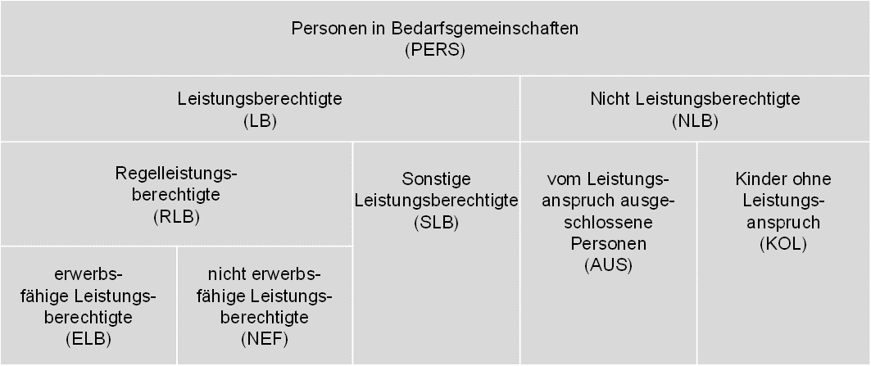

Die Gruppe der Leistungsberechtigten (LB) unterteilt sich in die beiden Gruppen der Regelleistungsberechtigten (RLB) und der sonstigen Leistungsberechtigten (SLB). Personen mit Anspruch auf Gesamtregelleistung (Arbeitslosengeld II oder Sozialgeld) erhalten den Status Regelleistungsberechtigte. Dazu zählen Personen, die Anspruch auf Regelbedarf, Mehrbedarfe, Kosten der Unterkunft oder den Zuschlag nach Bezug von Arbeitslosengeld (bis Ende Dezember 2010) haben. Sie können darüber hinaus ggf. auch einmalige Leistungen beanspruchen. Die Regelleistungsberechtigten sind untergliedert in erwerbsfähige Leistungsberechtigte (ELB) und nicht erwerbsfähige Leistungsberechtigte (NEF).

Sonstige Leistungsberechtigte zeichnen sich dadurch aus, dass sie eben keinen Anspruch auf Gesamtregelleistung (GRL) haben, sondern lediglich einmalige Leistungen bzw. Leistungen in besonderen Lebenssituationen (Leistungen für Auszubildende, Sozialversicherungsleistungen zur Vermeidung von Hilfebedürftigkeit) beanspruchen. Darüber hinaus gibt es auch nicht leistungsberechtigte Personen (NLB) innerhalb von Bedarfsgemeinschaften. Sie beziehen individuell keine Leistungen, werden aber als Personen einer Bedarfsgemeinschaft berücksichtigt. Dabei handelt es sich einerseits um Personen, die vom Leistungsanspruch ausgeschlossen sind (AUS), z. B. Leistungsberechtigte nach dem Asylbewerberleistungsgesetz oder Bezieher von Altersrente. Andererseits handelt es sich um minderjährige Kinder ohne Leistungsanspruch (KOL), die in der Bedarfsgemeinschaft der Eltern leben und deren eigenes Einkommen ihren Bedarf übersteigt. Die zentrale Größe der statistischen Berichtserstattung der Grundsicherungsstatistik SGB II sind die Regelleistungsberechtigten.

Bedarfsgemeinschaften können aufgrund ihrer Zusammensetzung aus den verschiedenen Personengruppen in zwei Gruppen unterteilt werden. Die Regelleistungsbedarfsgemeinschaften (RL-BG) und die sonstigen Bedarfsgemeinschaften (S-BG) bilden zusammen alle Bedarfsgemeinschaften.

Einer Regelleistungsbedarfsgemeinschaft muss mindestens ein Regelleistungsberechtigter angehören. Darüber hinaus können zu ihr auch Personen gehören, die einen anderen Personenstatus innehaben, also sonstige Leistungsberechtigte, vom Leistungsanspruch ausgeschlossene Personen oder Kinder ohne Leistungsanspruch. Die sonstigen Bedarfsgemeinschaften umfassen die restlichen Bedarfsgemeinschaften, denen kein Regelleistungsberechtigter angehört. Diese bestehen also aus mindestens einem sonstigen Leistungsberechtigten sowie ggf. aus Kindern ohne Leistungsanspruch oder vom Leistungsanspruch ausgeschlossene Personen.

Die statistische Berichterstattung zu Bewegungen konzentriert sich auf die Regelleistungsberechtigten. Ausgehend von der Zählung der Regelleistungsberechtigten im Bestand wird also jede Veränderung dieser Personengruppe als Zugang oder Abgang gewertet. Neben der reinen Statusveränderung in der Grundsicherung SGB II von „im Bestand“ zu „nicht im Bestand“ und umgekehrt stellt somit auch der Wechsel der Personengruppe von bzw. zu Regelleistungsberechtigten aus einer der weiteren Personengruppen sonstige Leistungsberechtigte, Personen mit Ausschlussgrund und Kinder ohne Leistungsanspruch einen Zugang in bzw. Abgang aus Regelleistungsbezug dar.

Um prozessgesteuerte Unterbrechungen (z. B. verspätete Antragstellung bei Wiederbewilligung oder Ummeldungen) auszuschließen, werden Bewegungen nur dann statistisch berücksichtigt, wenn die Unterbrechung zu einem vorhergehenden oder nachfolgenden Anspruchszeitraum als Regelleistungsberechtigter mehr als 7 Tagen gedauert hat. Bewegungen, die durch einen wegen Umzugs bedingten Trägerwechsel entstehen, werden unabhängig von der Dauer der Unterbrechung nur auf regionaler Ebene (Jobcenter- bzw. Kreisebene) als Bewegung gezählt. Auf Landes- bzw. Bundesebene werden sie hingegen nur dann als Bewegung statistisch berücksichtigt, wenn die Unterbrechung zwischen den Anspruchsepisoden länger als 7 Tage ist. Definitionen und Erläuterungen zu Bedarfsgemeinschaften und deren Mitgliedern können dem Glossar der Statistik der BA entnommen werden:
https://statistik.arbeitsagentur.de/Statischer-Content/Grundlagen/Definitionen/Glossare/Generische-Publikationen/Gesamtglossar.pdf

